中期
TOREAD-QC中期检验报告书
订单类别 | 期单 |  | 合同签订方 |  | 江阴市腾圣时装有限公司 |  | 生产工厂 | 鸿鑫智能管理有限公司
订单基础信息 |  |  | 生产•出货进度 |  |  |  | 指示•确认资料
款号 | TAMMBM81760 |  | 合同交期 |  | 2024-05-30 |  | 产前确认样 |  | 有 | 无
品名 | 男式长裤 |  | 上线日 |  | 2024-04-19 |  | 原辅材料卡 |  | 有 | 无
色/号型数 | 2 | 6 | 缝制预计完成日 |  | 2024-05-20 |  | 大货面料确认样 |  | 有 | 无
订单数量 | 2000 |  | 包装预计完成日 |  | 2024-05-25 |  | 印花、刺绣确认样 |  | 有 | 无
采购凭证号 | CGDD24040900030 |  | 预计发货时间 |  | 2024-05-25 |  | 洗唛、合格证指示资料 |  | 有 | 无
【附属资料确认】
原材料 | 正 | 误 |  | 洗水唛 | 正 | 误 |  | 印、绣花 | 正 | 误
辅料使用 | 正 | 误 |  | 合格证 | 正 | 误 |  | 缝纫用线 | 正 | 误
备注：
【检验明细】：检验明细（要求齐色、齐号至少10件检查）
黑色：S/1 M/3 L/3 XL/3 XXL/2 XXXL/1
灰色：S/1 M/3 L/3 XL/3 XXL/2 XXXL/1

【耐水洗测试】：耐洗水测试明细（要求齐色、齐号）
黑色：S/1 M/1 L/3 XL/13 XXL/1 XXXL/1
灰色：S/1 M/1 L/3 XL/ 2 XXL/2 XXXL/1

【规格确认】
①规格测量明细以插入附件形式列明，并注明洗前洗后规格
②规格异常情况 |  | 有 | 无
说明：

【耐洗水确认】
粘衬 | OK | NG | 无此工艺 | 胶膜 | OK | NG | 无此工艺 | 扭曲 | OK | NG
印、绣花 | OK | NG | 无此工艺 | 压胶水压 | OK | NG | 无此工艺 | 水洗缩率 | OK | NG
补充事项：

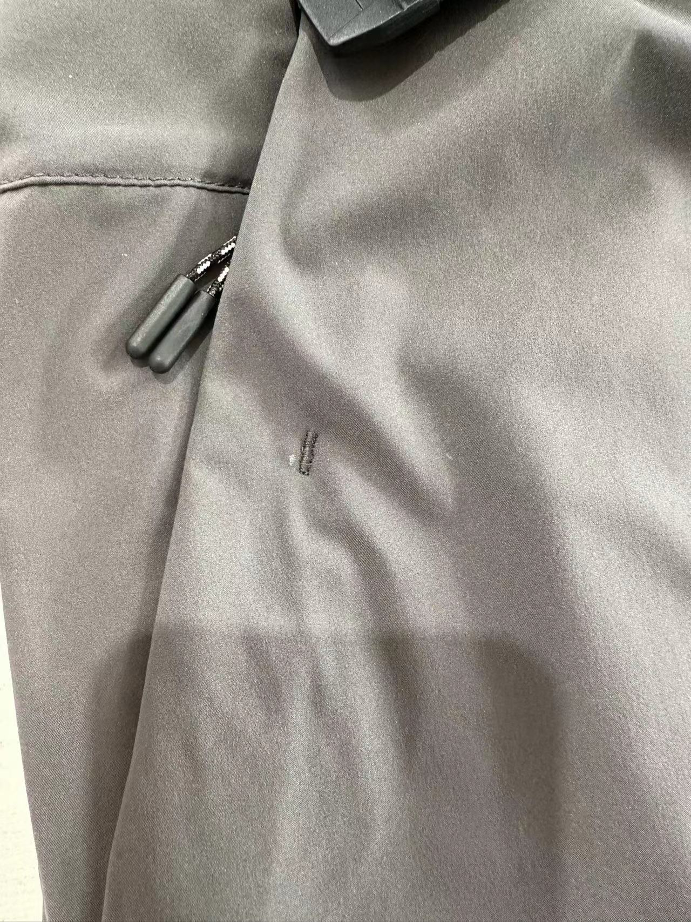
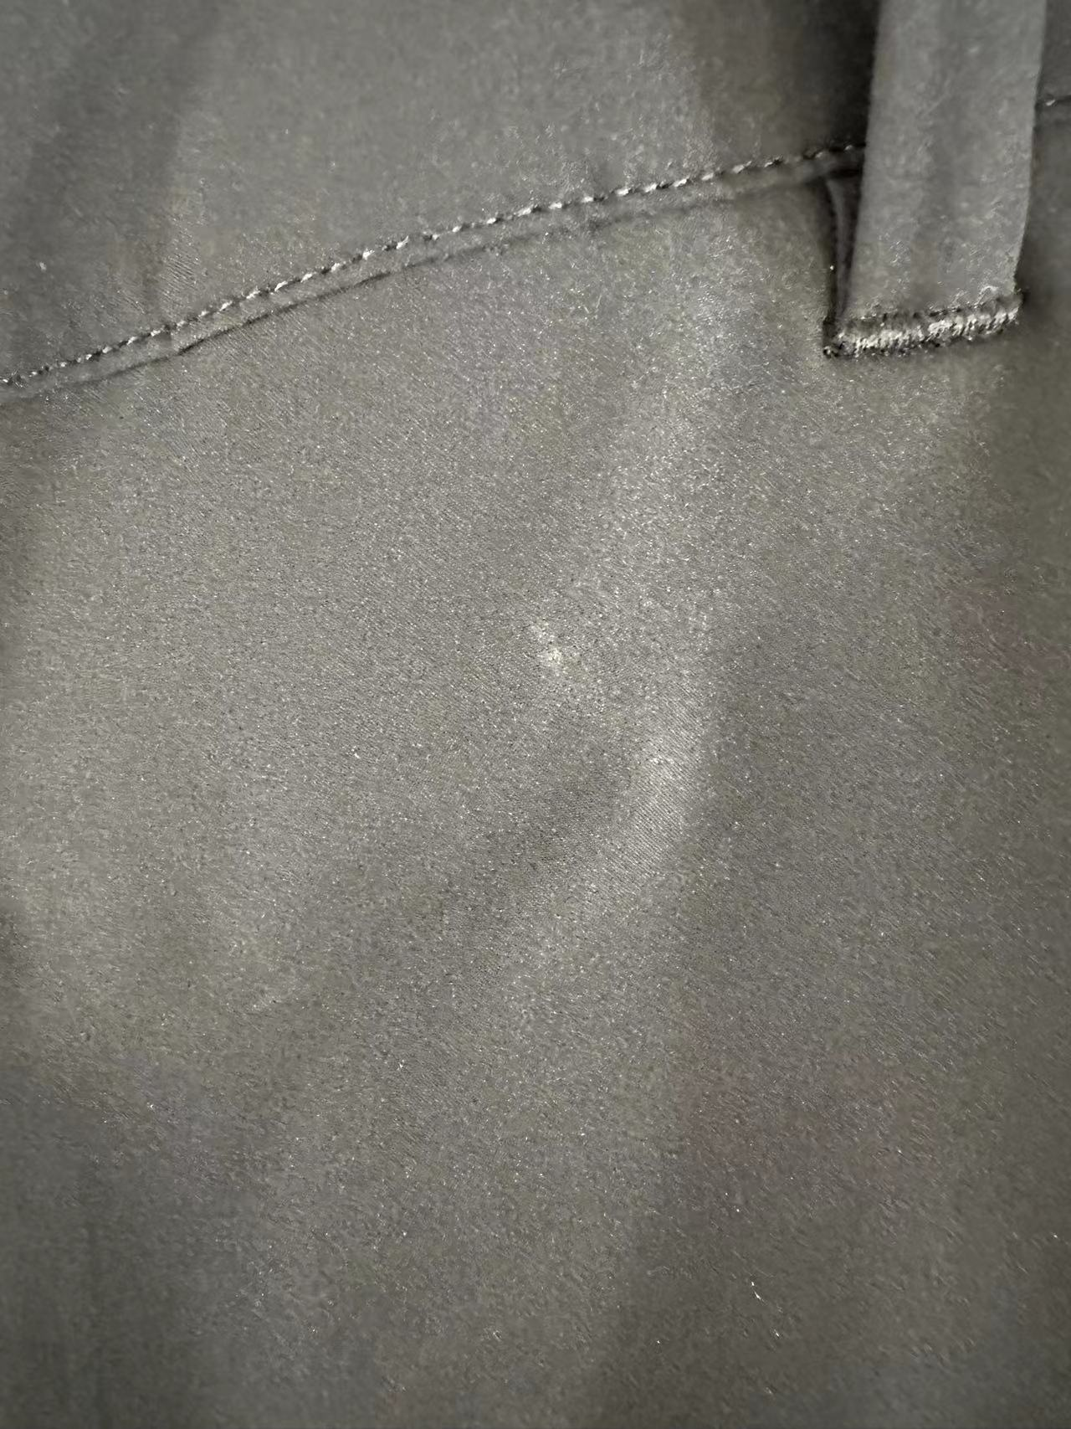
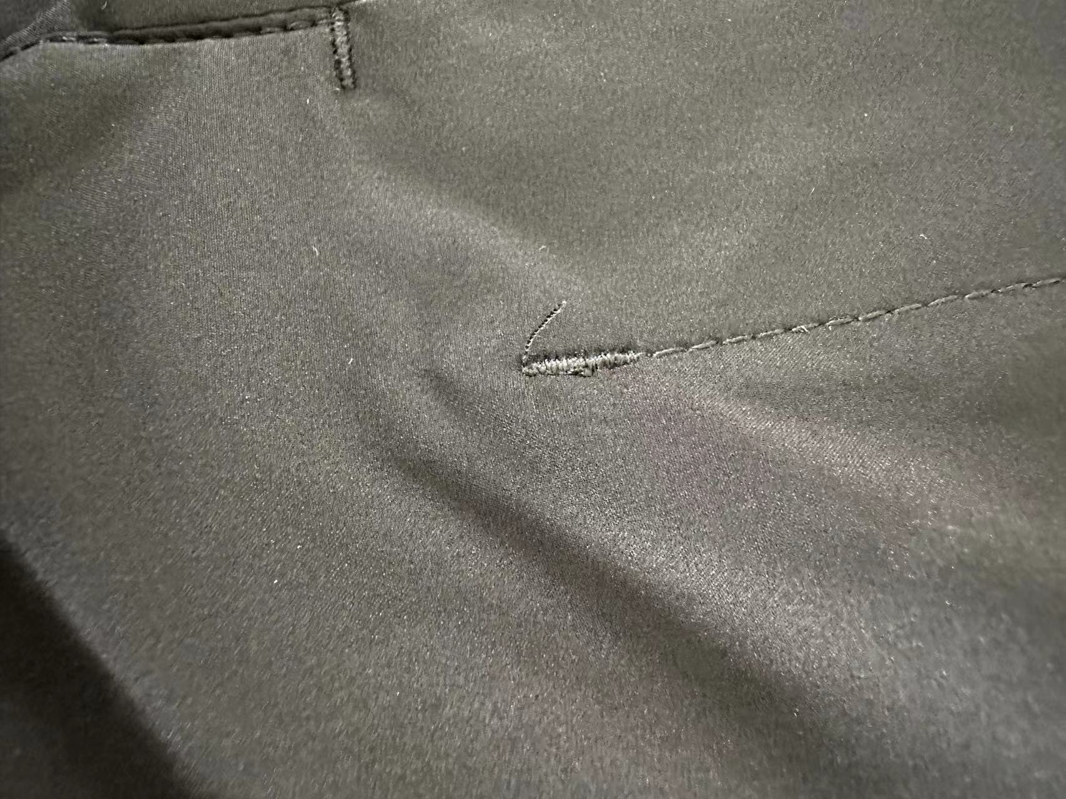
【问题点与指导项目】 ★的问题应添加照片说明
1：线头
2:点位印
3:污渍

以上问题请及时改正。
【整改的严重缺陷及整改复核时间】

检验部门 | 服装品控部 |  | 检验担当 | 任小刚 | 查验时间 |  | 工厂负责人 |  | 冯丽丽
【整改结果】

